1GD-FR-0020
 |  |  |  |  |  |  | PROCESO DE GESTIÓN DOCUMENTAL |  |  |  |  |  |  |  |  | POLICÍA NACIONAL
Código:1GD-FR-0020
Fecha: 04/07/2018 |  |  |  |  |  |  | DIAGNÓSTICO INTEGRAL PARA LOS ARCHIVOS DE LA POLICÍA NACIONAL
Versión: 0

CIUDAD: Bogotá |  |  |  |  |  |  |  |  |  | FECHA ELABORACIÓN DEL DIAGNÓSTICO |  |  |  |  |  |  | 3 |  | 1 |  |  | 2022
RESPONSABLE DEL DILIGENCIAMIENTO: Nefer Yesenia Cano Medina
A. IDENTIFICACIÓN
CÓDIGO Y NOMBRE DE LA UNIDAD: Escuela de Policía en Protección y Seguridad
FECHA DE CREACIÓN DE LA UNIDAD: 11 de Agosto de 2008 |  |  |  |  |  |  |  |  |  | ACTO ADMINISTRATIVO DE CREACIÓN DE LA UNIDAD: Resolución Nro 03421 del 11 de agosto de 2008
DIRECCIÓN DE LA UNIDAD:Transeversal 33 No 47 A 35 Sur |  |  |  |  |  |  |  |  |  | ACTO ADMINISTRATIVO VIGENTE DE LA UNIDAD: Resolución Nro 00216 del 27 de enero de 2012
CORREO ELECTRÓNICO DE LA UNIDAD: espro.direc@policia.gov.co |  |  |  |  |  |  |  |  |  | TELÉFONO: 5159650 ext 30117 |  |  |  |  |  |  |  | IP: No aplica
A.1 DIRECTOR, COMANDANTE O JEFE DE LA UNIDAD:
NOMBRE: |  |  | Jhon Alexander Becerra Zabala
GRADO: |  |  | Teniente Coronel
CARGO: |  |  | Director Escuela de Policía en Protección y Seguridad
TIEMPO EN EL CARGO: |  |  | 2 mes
A.2 ADMINISTRACIÓN DEL ARCHIVO
Jefe Grupo de Gestión Documental
NOMBRES Y APELLIDOS: NEFER YESENIA CANO MEDINA |  |  |  |  |  |  |  |  |  | CAPACITACIÓN O CURSOS EN GESTIÓN DOCUMENTAL Y ARCHIVÍSTICA
GRADO: PATRULLERO |  |  |  |  |  |  |  |  |  | 1 | Técnico Laboral en Gestón Documental
CARGO: RESPONSABLE ARCHIVO |  |  |  |  |  |  |  |  |  | 2 | Curso organización Documental en el entorno laboral
TIEMPO EN EL PROCESO DE GESTIÓN DOCUMENTAL (Años, Meses, Días) 0 |  |  |  |  |  |  |  |  |  | 3 | Curso Legislación Documental
TIEMPO EN LA INSTITUCIÓN (Años, Meses, Días) |  |  |  |  |  |  |  |  |  | 4 | Curso de Digitación de Textos
CORREO INSTITUCIONAL |  |  |  |  |  |  |  |  |  | 5
No. CELULAR |  |  |  |  |  |  |  |  |  | 6
No IP DE LA OFICINA Y/O GRUPO |  |  |  |  |  |  |  |  |  | 7
CONDICIÓN MÉDICO LABORAL |  |  |  |  |  |  |  |  |  | 8
Funciones del Jefe Grupo de Gestión Documental
1 | Brindar la información que corresponda de acuerdo a la naturaleza del cargo, a quien la requiera, siguiendo los lineamientos de la normatividad establecida.
2 | Implementar el sistema de gestión integral de acuerdo con los lineamientos institucionales, efectuando mejora continua en los procesos que lo requieran.
3 | Realizar las actividades establecidas en la gestión documental, aplicando la normativa vigente.
4 | Guardar la reserva y confidencialidad de los documentos e información que sea de su conocimiento dentro del cumplimiento de sus funciones.
5 | Dar buen uso a los elementos asignadps bajp su rspnsabilidad, con el fin de mantenerlos disponibles para el servicio
6 | Cumplir con las normas, reglamentos e instrumentos del Sistema de Gestión de la Seguridad y Salud en el Trabajo, de acuerdo a lo establecido en la norma vigente,
7 | Cumplir con las actividades establecidas a traves de los roles asignados, diferentes a las funciones del cargo,
Responsable Archivo Central
NOMBRES Y APELLIDOS: NEFER YESENIA CANO MEDINA |  |  |  |  |  |  |  |  |  |  | CAPACITACIÓN O CURSOS EN GESTIÓN DOCUMENTAL Y ARCHIVÍSTICA
GRADO: PATRULLERO |  |  |  |  |  |  |  |  |  | 1 | Técnico Laboral en Gestón Documental
CARGO: RESPONSABLE ARCHIVO |  |  |  |  |  |  |  |  |  | 2 | Curso organización Documental en el entorno laboral
TIEMPO EN EL PROCESO DE GESTIÓN DOCUMENTAL (Años, Meses, Días) |  |  |  |  |  |  |  |  |  | 3 | Curso Legislación Documental
TIEMPO EN LA INSTITUCIÓN (Años, Meses, Días) |  |  |  |  |  |  |  |  |  | 4 | Curso de Digitación de Textos
CORREO INSTITUCIONAL |  |  |  |  |  |  |  |  |  | 5
No. CELULAR |  |  |  |  |  |  |  |  |  | 6
No IP DE LA OFICINA Y/O GRUPO |  |  |  |  |  |  |  |  |  | 7
CONDICIÓN MÉDICO LABORAL |  |  |  |  |  |  |  |  |  | 8
Funciones del Responsable Archivo Central
1 | Brindar la información que corresponda de acuerdo a la naturaleza del cargo, a quien la requiera, siguiendo los lineamientos de la normativa establecida.
2 | Implementar el sistema de gestión integral de acuerdo con los lineamientos institucionales, efectuando mejora continua en los procesos que lo requieran.
3 | Realizar las actividades establecidas en la gestión documental, aplicando la normativa vigente.
4 | Guardar la reserva y confidencialidad de los documentos e información que sea de su conocimiento dentro del cumplimiento de sus funciones.
5 | Dar buen uso a los elementos asignadps bajp su rspnsabilidad, con el fin de mantenerlos disponibles para el servicio
6 | Cumplir con las normas, reglamentos e instrumentos del Sistema de Gestión de la Seguridad y Salud en el Trabajo, de acuerdo a lo establecido en la norma vigente,
7 | Cumplir con las actividades establecidas a traves de los roles asignados, diferentes a las funciones del cargo.
TALENTO HUMANO
GRADO | APELLIDOS Y NOMBRES |  |  |  |  | CÉDULA | CARGO ACTUAL | No. De Celular | TIEMPO DE SERVICIO EN LA UNIDAD |  |  | TIEMPO EN EL PROCESO DE GESTIÓN DOCUMENTAL |  |  | NIVEL ACADÉMICO |  |  |  |  | CONDICIÓN MÉDICO LABORAL
 |  |  |  |  |  |  |  |  | Años | Meses | Días | Años | Meses | Días
PT | CANO MEDINA NEFER YESENIA |  |  |  |  |  | Responsable Archivo |  |  |  |  |  |  |  | Técnico Laboral en Gestión Documetal
A.3 NIVEL Y TIPO DE ARCHIVO
NIVEL DE LA UNIDAD |  |  |  |  |  | Asesor |  | Control |  | Operativo |  |  |  | Administrativo |  |  |  |  | Docente
 |  |  |  |  |  |  |  |  |  |  |  |  |  |  |  |  |  |  | X
JURISDICCIÓN |  |  |  |  |  | Dirección |  |  | Oficina Asesora |  |  | Región |  | Metropolitana |  | Departamento |  |  | Escuela de Policía |  |  |  | Centro de Instrucción
 |  |  |  |  |  | Dirección Nacional de Escuelas |  |  |  |  |  |  |  |  |  |  |  |  | X
MISIÓN DE LA UNIDAD |  |  |  |  |  | La Escuela de Policía en Protección y Seguridad “Sargento Mayor Luis Alberto Torres Huertas” tiene como misión capacitar y entrenar personal de la Policía Nacional, en diferentes áreas de protección y seguridad a personas e instalaciones, mediante el desarrollo de programas académicos, fundamentados en el respeto por los Derechos Humanos y el Derecho Internacional Humanitario, con alto sentido de profesionalismo e idoneidad para desempeñarse en la especialidad, con el fin de mejorar la calidad del servicio policial en protección y contribuir a la satisfacción de las necesidades de seguridad y convivencia ciudadana.
SISTEMA DE ARCHIVO |  |  |  |  |  | Centralizado |  |  |  |  |  |  | Descentralizado
 |  |  |  |  |  |  |  |  |  |  |  |  | X
CLASES DE ARCHIVOS |  |  |  |  |  | Archivo de Gestión |  | Archivo de Central |  | Archivo Intermedio |  |  | Archivo Histórico |  |  | Número de Depósitos
 |  |  |  |  |  | X |  | X
NUMERO DE DEPENDENCIAS |  |  |  |  |  | Operativas |  |  |  |  |  |  |  | Administrativas
 |  |  |  |  |  |  |  |  |  |  |  |  |  | 7
SERVICIOS QUE PRESTA |  |  |  |  |  | EL GRUPO DE GESTIÓN DOCUMENTAL - ARCHIVO CENTRAL PRESTA LOS SIGUIENTES SERVICIOS
 |  |  |  |  |  | 1 | Prestamos y Consultas de Documentos |  |  |  |  | Periodicidad |  | Anual | Cantidad |  | 1 | Origen |  | Interno
...
 |  |  |  |  |  |  |  | 1 | Termohigrómetros |  |  |  |  | 0 | Puestos de Trabajo |  |  |  |  |  |  | 1
 |  |  |  |  |  |  |  | 1 | Equipos de Computo |  |  |  |  | 1 | Teléfonos |  |  |  |  |  |  | 0
 |  |  |  |  |  |  |  | 0 | Escáneres |  |  |  |  | 0 | Unidades de Conservación (Cajas) |  |  |  |  |  |  | 212
 |  |  |  |  |  |  |  | 0 | Impresoras |  |  |  |  | 0 | Unidades de Conservación (Carpetas) |  |  |  |  |  |  | 1280
 |  |  |  |  |  |  |  | 0 | Fotocopiadoras |  |  |  |  | 0 | Equipos de Microfilmación |  |  |  |  |  |  | 0
...
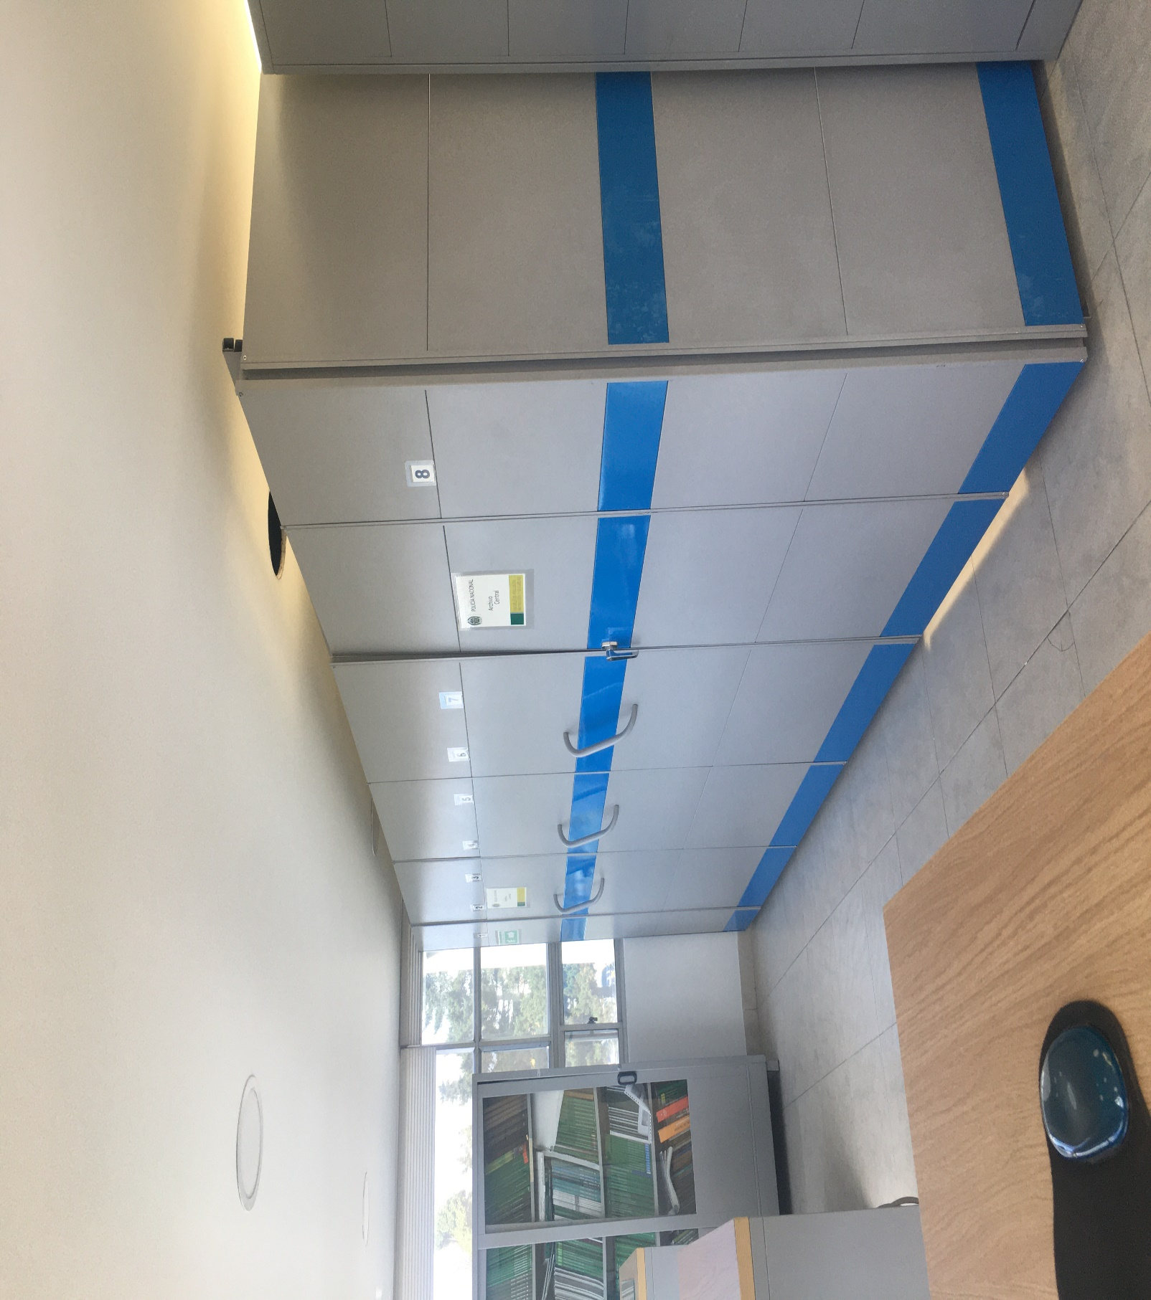
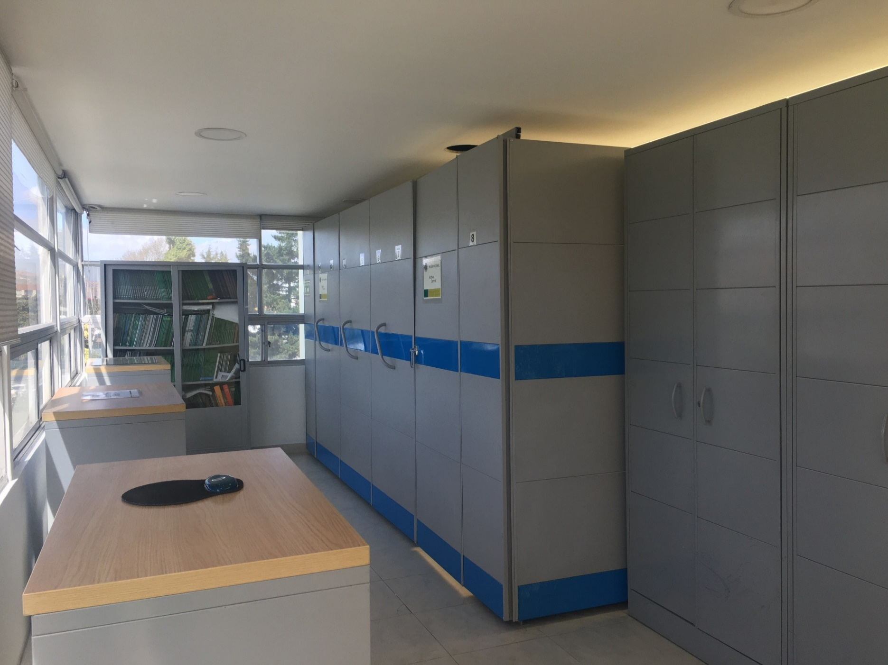
...
 |  |  |  |  |  |  |  |  |  |  | DEPENDENCIA PRODUCTORA:
...
 |  |  |  |  |  | Cantidades de Unidades de Conservación Cajas |  | Cantidad Soporte Documental
 |  | dia: | mes: | año: |  |  |  | Archivo de Gestión | Papel (carpetas) | Análogo | Digital | Planos | Libros | Videos | Fotografías |  | Cintas |  | Microfilmes |  | Magnéticos y ópticos
...
 |  |  |  |  |  |  | Archivo Central |  |  | Se lleva a cabo la inspección de los materiales constructivos y acabados del espacio destinado como archivo central, el cual se encuentra en arreglos locativos efectuados en proceso de mantenimiento por parte de la empresa Luis Fernando Orozco según contratación DINAE, en donde no se identifican factores de alteración en redes de energía, materiales inflamables ni focos de suciedad. Es de resaltar que mediante comunicado oficial GS-2021-002070-ESPRO del 29/09/2021, se realizó la solicitud de incluir en el plan anual de necesidades, 01 termohigrómetro, 01 luxómetro y 01 archivador rodante manual, con el fin de ajustar el espacio designado. |  |  | Nro. GS-2022-000036-ESPRO |  |  | Semestral
 |  |  |  |  |  |  | Archivo Central |  |  | Se desarrollan actividades de verificación al archivador rodante, inspeccionando las estanterías con el fin de no presentar fisuras, bordes con alterados o cualquier tipo de irregularidad que ponga en riesgo el material documental de este centro docente. Por otro lado, se realiza de manera quincenal (15) el respectivo aseo de puerta, ventanas, piso entre otros, con bayetilla blanca en seco, a la espera d ela empresa contratada por parte de la Dirección Nacional de Escuela para la respectiva fumigación de las instaslaciones, |  |  | Nro. GS-2022-000036-ESPRO |  |  | Quincenal
 |  |  |  |  |  |  | Archivo Central |  |  | Dando alcance al comunicado S-2021-000399-ESPRO del 19/02/2021 se efectuó la entrega a la Escuela de Policía Metropolitana de Bogotá, del espacio designado en su momento por la Dirección Nacional de Escuela como deposito para el archivo central de la Escuela de Policía en Protección y Seguridad, por lo tanto, el espacio interno designado para dichos acervos, se encuentra en proceso de mantenimiento y adecuación. Es de resaltar que mediante comunicados oficiales S-2021- 000417 del 22/02/2021 y GS-2021-002070-ESPRO del 29/09/2021, se realizó la solicitud de incluir en el plan de compras ESPRO, de 01 termohigrómetro, 01 luxómetro y 01 archivador rodante manual, a la espera de sy aprobación motivo por el cual no se anexan planillas de medición. |  |  | Nro. GS-2022-000036-ESPRO |  |  | Semestral
 |  |  |  |  |  |  | Archivo Central |  |  | Se procede a verificar las unidades de conservación (cajas y carpetas), evidenciando la necesidad de efectuar el cambio de 02 cajas por deterioro en su uso y 13 carpetas |  |  | Nro. GS-2022-000036-ESPRO |  |  | Mensual
 |  |  |  |  |  |  | Archivo Central |  |  | Se realiza elaboración del plan de prevención de emergencias y atención a desastres de la documentación producida en la Escuela de Policía en Protección y Seguridad a Personas, y así mismo se efectúa su socialización a través del acta N° 201 DIREC-GUSAP 2.35 de fecha 05 de octubre de 2021. |  |  | Nro. GS-2022-000036-ESPRO |  |  | Trimestral
...
 |  |  |  |  |  |  | Archivo Central |  |  | Se lleva a cabo la inspección de los materiales constructivos y acabados del espacio destinado como archivo central, el cual se encuentra en arreglos locativos efectuados en proceso de mantenimiento por parte de la empresa Luis Fernando Orozco según contratación DINAE, en donde no se identifican factores de alteración en redes de energía, materiales inflamables ni focos de suciedad. Es de resaltar que mediante comunicado oficial GS-2021-002070-ESPRO del 29/09/2021, se realizó la solicitud de incluir en el plan anual de necesidades, 01 termohigrómetro, 01 luxómetro y 01 archivador rodante manual, con el fin de ajustar el espacio designado. |  |  | Nro. GS-2022-000036-ESPRO |  |  | Semestral
 |  |  |  |  |  |  | Clase de Archivo |  |  | Actividad |  |  | Evidencia |  |  | periodicidad
 |  |  |  |  |  |  | Archivo Central |  |  | Mediante comunicción oficial electrónica No GS-2021-000028- ESPRO, se solicito al rersponsable de Telematica ESPRO, se informara si desde esa dependecia se han generado respaldos de la información digital backup o migración de datos producidos durante el ultimo semestre de la vigencia 2021 para lo cual se proyecta respuesta mediante radicado Nro GS-2022-000061-ESPRO |  |  | Nro, GS-2022-000036-ESPRO |  |  | Semestral
...
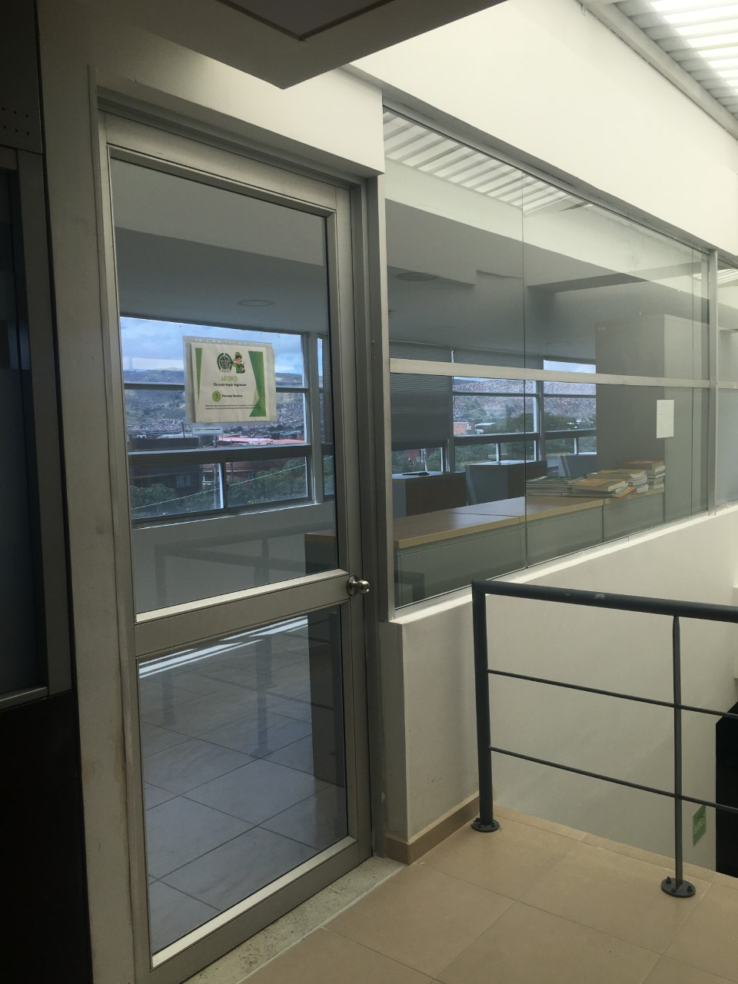

 |  |  |  |  | 1 | 2022 |  | Fecha de Elaboración |  | 4 | 1 | 2022 |  |  |  | VISTO BUENO JEFE DE LA UNIDAD
 |  |  |  |  |  |  |  | Jefe Grupo de Gestión Documental |  | TC. Jhon Alexander Becerra Zabala |  |  |  |  |  | Comandante de Unidad |  | TC. John Alexander Becerra Zabala
 |  |  |  |  |  |  |  |  |  | Grado Nombres y Apellidos |  |  |  |  |  |  | Grado Nombres y Apellidos

 |  |  |  |  |  |  |  | Firma |  |  |  |  |  |  |  |  | Firma

